Лист 1
Прайс-лист
МИР ПРЯЖИ

В валюте: руб. (курс 1).
Цены указаны на 07.08.2020

№ | Номенклатура/ Характеристика номенклатуры | Описание | Изображение | Артикул | Цена | Ед. | Остаток | Ссылка на сайт
 | Аппликация/ | Аппликация/ |  | СВ30039 | 92.00 |  |  | Изображение
 | Аппликация/ |  |  |  | 92.00 | шт | 1 | Изображение
 | Набор д/творчества Флорис/Астры | Набор для детского творчества Флорис/Астры | 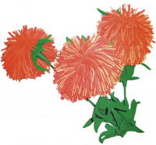 | ФЛО1001 | 70.00 |  |  | Изображение
 | Набор д/творчества Флорис/Астры |  |  |  | 70.00 | шт | 10 | Изображение
 | Набор д/творчества Флорис/Вишенки | Набор для детского творчества Флорис/Вишенки | 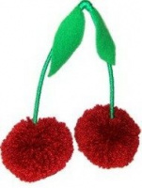 | ФЛО1003 | 63.00 |  |  | Изображение
 | Набор д/творчества Флорис/Вишенки |  |  |  | 63.00 | шт | 11 | Изображение
 | Набор д/творчества Флорис/Георгин в вазе | Набор для детского творчества Флорис/Георгин в вазе |  | ФЛО1004 | 99.00 |  |  | Изображение
 | Набор д/творчества Флорис/Георгин в вазе |  |  |  | 99.00 | шт | 18 | Изображение
 | Набор д/творчества Флорис/Герберы | Набор для детского творчества Флорис/Герберы |  | ФЛО1005 | 87.00 |  |  | Изображение
 | Набор д/творчества Флорис/Герберы |  |  |  | 87.00 | шт | 15 | Изображение
 | Набор д/творчества Флорис/Кактус | Набор для детского творчества Флорис/Кактус | 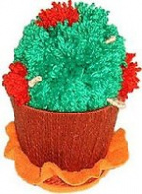 | ФЛО1006 | 89.00 |  |  | Изображение
 | Набор д/творчества Флорис/Кактус |  |  |  | 89.00 | шт | 16 | Изображение
 | Набор д/творчества Флорис/Клевер | Набор для детского творчества Флорис/Клевер |  | ФЛО1007 | 88.00 |  |  | Изображение
 | Набор д/творчества Флорис/Клевер |  |  |  | 88.00 | шт | 17 | Изображение
 | Набор д/творчества Флорис/Колокольчики | Набор для детского творчества Флорис/Колокольчики |  | ФЛО1008 | 86.50 |  |  | Изображение
 | Набор д/творчества Флорис/Колокольчики |  |  |  | 86.50 | шт | 13 | Изображение
 | Набор д/творчества Флорис/Незабудки в вазе | Набор для детского творчества Флорис/Незабудки в вазе | 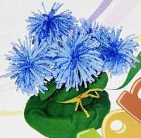 | ФЛО1009 | 69.50 |  |  | Изображение
 | Набор д/творчества Флорис/Незабудки в вазе |  |  |  | 69.50 | шт | 7 | Изображение
 | Набор д/творчества Флорис/Одуванчики | Набор для детского творчества Флорис/Одуванчики | 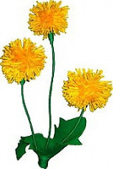 | ФЛО1010 | 59.50 |  |  | Изображение
 | Набор д/творчества Флорис/Одуванчики |  |  |  | 59.50 | шт | 7 | Изображение
 | Набор д/творчества Флорис/Пальма | Набор для детского творчества Флорис/Пальма | 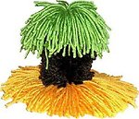 | ФЛО1011 | 73.00 |  |  | Изображение
 | Набор д/творчества Флорис/Пальма |  |  |  | 73.00 | шт | 17 | Изображение
 | Набор д/творчества Флорис/Панно | Набор для детского творчества Флорис/Панно | 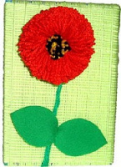 | ФЛО1012 | 83.00 |  |  | Изображение
 | Набор д/творчества Флорис/Панно |  |  |  | 83.00 | шт | 12 | Изображение
 | Набор д/творчества Флорис/Панно "Букет" | Набор для детского творчества Флорис/Панно "Букет" |  | ФЛО1023 | 78.50 |  |  | Изображение
 | Набор д/творчества Флорис/Панно "Букет" |  |  |  | 78.50 | шт | 9 | Изображение
 | Набор д/творчества Флорис/Панно "Морской берег" | Набор для детского творчества Флорис/Панно "Морской берег" | 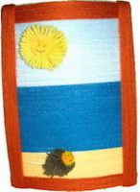 | ФЛО1013 | 92.00 |  |  | Изображение
 | Набор д/творчества Флорис/Панно "Морской берег" |  |  |  | 92.00 | шт | 17 | Изображение
 | Набор д/творчества Флорис/Панно "Подсолнух" | Набор для детского творчества Флорис/Панно "Подсолнух" |  | ФЛО1014 | 86.50 |  |  | Изображение
 | Набор д/творчества Флорис/Панно "Подсолнух" |  |  |  | 86.50 | шт | 15 | Изображение
 | Набор д/творчества Флорис/Панно "Хризантема" | Набор для детского творчества Флорис/Панно "Хризантема" | 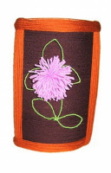 | ФЛО1015 | 87.50 |  |  | Изображение
 | Набор д/творчества Флорис/Панно "Хризантема" |  |  |  | 87.50 | шт | 19 | Изображение
 | Набор д/творчества Флорис/Панно "Цветочная корзи" | Набор для детского творчества Флорис/Панно "Цветочная корзина" | 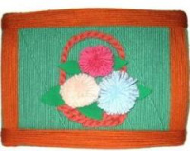 | ФЛО1016 | 113.00 |  |  | Изображение
 | Набор д/творчества Флорис/Панно "Цветочная корзи" |  |  |  | 113.00 | шт | 19 | Изображение
 | Набор д/творчества Флорис/Розы | Набор для детского творчества Флорис/Розы | 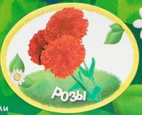 | ФЛО1017 | 80.50 |  |  | Изображение
 | Набор д/творчества Флорис/Розы |  |  |  | 80.50 | шт | 8 | Изображение
 | Набор д/творчества Флорис/Тюльпаны | Набор для детского творчества Флорис/Тюльпаны |  | ФЛО1019 | 94.00 |  |  | Изображение
 | Набор д/творчества Флорис/Тюльпаны |  |  |  | 94.00 | шт | 18 | Изображение
 | Набор д/творчества Флорис/Цветок признание | Набор для детского творчества Флорис/Цветок признание |  | ФЛО1024 | 58.80 |  |  | Изображение
 | Набор д/творчества Флорис/Цветок признание |  |  |  | 58.80 | шт | 15 | Изображение
 | Набор д/творчества Флорис/Цветочная радуга | Набор для детского творчества Флорис/Цветочная радуга |  | ФЛО1021 | 78.50 |  |  | Изображение
 | Набор д/творчества Флорис/Цветочная радуга |  |  |  | 78.50 | шт | 19 | Изображение
 | Набор д/творчества Флорис/Цветочный подарок | Набор для детского творчества Флорис/Цветочный подарок |  | ФЛО1022 | 90.00 |  |  | Изображение
 | Набор д/творчества Флорис/Цветочный подарок |  |  |  | 90.00 | шт | 17 | Изображение
 | Набор для детс. творч. Муарис/Гусеничка Ася | Набор для детского творчества Муарис/Гусеничка Ася |  | МУР102 | 90.00 |  |  | Изображение
 | Набор для детс. творч. Муарис/Гусеничка Ася |  |  |  | 90.00 | шт | 1 | Изображение
 | Набор для детс. творч. Муарис/Девочка Алиса | Набор для детского творчества Муарис/Девочка Алиса |  | МУР122 | 109.00 |  |  | Изображение
 | Набор для детс. творч. Муарис/Девочка Алиса |  |  |  | 109.00 | шт | 13 | Изображение
 | Набор для детс. творч. Муарис/Домовенок | Набор для детского творчества Муарис/Домовенок | 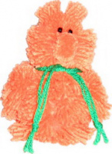 | МУР140 | 94.00 |  |  | Изображение
 | Набор для детс. творч. Муарис/Домовенок |  |  |  | 94.00 | шт | 12 | Изображение
 | Набор для детс. творч. Муарис/Дракон Дракоша | Набор для детского творчества Муарис/Дракон Дракоша | 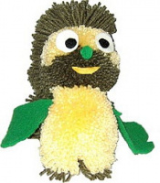 | МУР123 | 82.50 |  |  | Изображение
 | Набор для детс. творч. Муарис/Дракон Дракоша |  |  |  | 82.50 | шт | 10 | Изображение
 | Набор для детс. творч. Муарис/Зайчик Морковкин | Набор для детского творчества Муарис/Зайчик Морковкин | 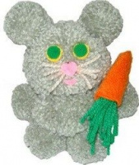 | МУР104 | 100.00 |  |  | Изображение
 | Набор для детс. творч. Муарис/Зайчик Морковкин |  |  |  | 100.00 | шт | 1 | Изображение
 | Набор для детс. творч. Муарис/Зебра Берта | Набор для детского творчества Муарис/Зебра Берта |  | МУР124 | 117.00 |  |  | Изображение
 | Набор для детс. творч. Муарис/Зебра Берта |  |  |  | 117.00 | шт | 14 | Изображение
 | Набор для детс. творч. Муарис/Клоун Весельчак | Набор для детского творчества Муарис/Клоун Весельчак | 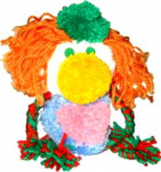 | МУР125 | 98.00 |  |  | Изображение
 | Набор для детс. творч. Муарис/Клоун Весельчак |  |  |  | 98.00 | шт | 6 | Изображение
 | Набор для детс. творч. Муарис/Колобок Румяный Бок | Набор для детского творчества Муарис/Колобок Румяный Бок | 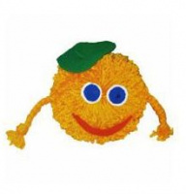 | МУР126 | 69.00 |  |  | Изображение
 | Набор для детс. творч. Муарис/Колобок Румяный Бок |  |  |  | 69.00 | шт | 5 | Изображение
 | Набор для детс. творч. Муарис/Кот Муар | Набор для детского творчества Муарис/Кот Муар | 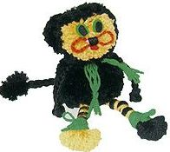 | МУР105 | 83.00 |  |  | Изображение
 | Набор для детс. творч. Муарис/Кот Муар |  |  |  | 83.00 | шт | 12 | Изображение
 | Набор для детс. творч. Муарис/Куколка Златовласка | Набор для детского творчества Муарис/Куколка Златовласка | 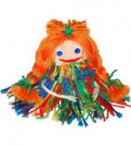 | МУР106 | 80.50 |  |  | Изображение
 | Набор для детс. творч. Муарис/Куколка Златовласка |  |  |  | 80.50 | шт | 12 | Изображение
 | Набор для детс. творч. Муарис/Леопард Афанасий | Набор для детского творчества Муарис/Леопард Афанасий |  | МУР127 | 80.00 |  |  | Изображение
 | Набор для детс. творч. Муарис/Леопард Афанасий |  |  |  | 80.00 | шт | 15 | Изображение
 | Набор для детс. творч. Муарис/Львенок Тимоша | Набор для детского творчества Муарис/Львенок Тимоша | 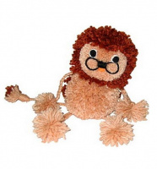 | МУР107 | 101.00 |  |  | Изображение
 | Набор для детс. творч. Муарис/Львенок Тимоша |  |  |  | 101.00 | шт | 6 | Изображение
 | Набор для детс. творч. Муарис/Лягушонок Джо | Набор для детского творчества Муарис/Лягушонок Джо | 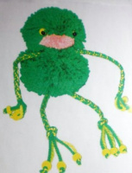 | МУР108 | 57.00 |  |  | Изображение
 | Набор для детс. творч. Муарис/Лягушонок Джо |  |  |  | 57.00 | шт | 14 | Изображение
 | Набор для детс. творч. Муарис/Мальчик Максимка | Набор для детского творчества Муарис/Мальчик Максимка | 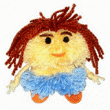 | МУР128 | 85.00 |  |  | Изображение
 | Набор для детс. творч. Муарис/Мальчик Максимка |  |  |  | 85.00 | шт | 1 | Изображение
 | Набор для детс. творч. Муарис/Медвежонок Коала | Набор для детского творчества Муарис/Медвежонок Коала | 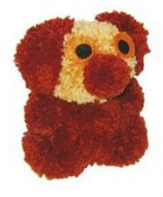 | МУР109 | 113.00 |  |  | Изображение
 | Набор для детс. творч. Муарис/Медвежонок Коала |  |  |  | 113.00 | шт | 5 | Изображение
 | Набор для детс. творч. Муарис/Морж Жорж | Набор для детского творчества Муарис/Морж Жорж | 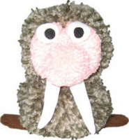 | МУР129 | 119.00 |  |  | Изображение
 | Набор для детс. творч. Муарис/Морж Жорж |  |  |  | 119.00 | шт | 14 | Изображение
 | Набор для детс. творч. Муарис/Мышонок Мажор | Набор для детского творчества Муарис/Мышонок Мажор | 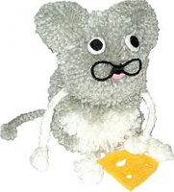 | МУР110 | 100.00 |  |  | Изображение
 | Набор для детс. творч. Муарис/Мышонок Мажор |  |  |  | 100.00 | шт | 4 | Изображение
 | Набор для детс. творч. Муарис/Олененок Василек | Набор для детского творчества Муарис/Олененок Василек |  | МУР131 | 90.00 |  |  | Изображение
 | Набор для детс. творч. Муарис/Олененок Василек |  |  |  | 90.00 | шт | 10 | Изображение
 | Набор для детс. творч. Муарис/Птенец Орленок | Набор для детского творчества Муарис/Птенец Орленок |  | МУР112 | 97.00 |  |  | Изображение
 | Набор для детс. творч. Муарис/Птенец Орленок |  |  |  | 97.00 | шт | 12 | Изображение
 | Набор для детс. творч. Муарис/Птица "Феникс" | Набор для детского творчества Муарис/Птица "Феникс" | 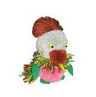 | МУР141 | 87.00 |  |  | Изображение
 | Набор для детс. творч. Муарис/Птица "Феникс" |  |  |  | 87.00 | шт | 13 | Изображение
 | Набор для детс. творч. Муарис/Птичка Кармен | Набор для детского творчества Муарис/Птичка Кармен | 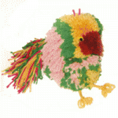 | МУР113 | 122.50 |  |  | Изображение
 | Набор для детс. творч. Муарис/Птичка Кармен |  |  |  | 122.50 | шт | 13 | Изображение
 | Набор для детс. творч. Муарис/Птичка Малибу | Набор для детского творчества Муарис/Птичка Малибу | 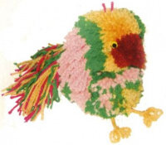 | МУР134 | 75.50 |  |  | Изображение
 | Набор для детс. творч. Муарис/Птичка Малибу |  |  |  | 75.50 | шт | 11 | Изображение
 | Набор для детс. творч. Муарис/Рыбка Сьюзи | Набор для детского творчества Муарис/Рыбка Сьюзи |  | МУР114 | 75.50 |  |  | Изображение
 | Набор для детс. творч. Муарис/Рыбка Сьюзи |  |  |  | 75.50 | шт | 8 | Изображение
 | Набор для детс. творч. Муарис/Тигренок Маврикий | Набор для детского творчества Муарис/Тигренок Маврикий | 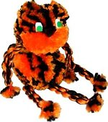 | МУР136 | 88.00 |  |  | Изображение
 | Набор для детс. творч. Муарис/Тигренок Маврикий |  |  |  | 88.00 | шт | 9 | Изображение
 | Набор для детс. творч. Муарис/Филин Филимон | Набор для детского творчества Муарис/Филин Филимон | 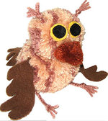 | МУР116 | 93.00 |  |  | Изображение
 | Набор для детс. творч. Муарис/Филин Филимон |  |  |  | 93.00 | шт | 1 | Изображение
 | Набор для детс. творч. Муарис/Хрюшка Антошка | Набор для детского творчества Муарис/Хрюшка Антошка | 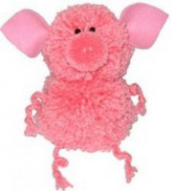 | МУР117 | 106.00 |  |  | Изображение
 | Набор для детс. творч. Муарис/Хрюшка Антошка |  |  |  | 106.00 | шт | 3 | Изображение
 | Набор для детс. творч. Муарис/Черепаха Миранда | Набор для детского творчества Муарис/Черепаха Миранда | 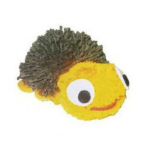 | МУР139 | 63.70 |  |  | Изображение
 | Набор для детс. творч. Муарис/Черепаха Миранда |  |  |  | 63.70 | шт | 2 | Изображение
 | Набор для детс. творч. Муарис/Шмель Жужик | Набор для детского творчества Муарис/Шмель Жужик | 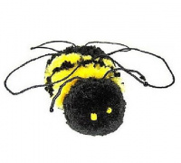 | МУР119 | 81.00 |  |  | Изображение
 | Набор для детс. творч. Муарис/Шмель Жужик |  |  |  | 81.00 | шт | 15 | Изображение
 | Набор для детского творчества Муарис/Бабочка Преле | Набор для детского творчества Муарис/Бабочка Прелестница |  | МУР100 | 63.00 |  |  | Изображение
 | Набор для детского творчества Муарис/Бабочка Преле |  |  |  | 63.00 | шт | 14 | Изображение
 | Набор для детского творчества Муарис/Барашек Кудря | Набор для детского творчества Муарис/Барашек Кудряшка | 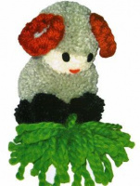 | МУР120 | 116.00 |  |  | Изображение
 | Набор для детского творчества Муарис/Барашек Кудря |  |  |  | 116.00 | шт | 6 | Изображение
 | Набор для детского творчества Флорис/панно Васильк | Набор для детского творчества Флорис/панно Васильки |  | ФЛО1002 | 99.00 |  |  | Изображение
 | Набор для детского творчества Флорис/панно Васильк |  |  |  | 99.00 | шт | 19 | Изображение
 | Набор для творчества FomFantasy OA-01 ободок "Анемон" 7,5*7,5 см | Набор для творчества FomFantasy OA-01 ободок "Анемон" 7,5*7,5 см | 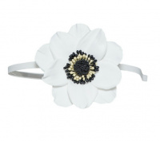 | ОА-01 | 253.00 |  |  | Изображение
 | Набор для творчества FomFantasy OA-01 ободок "Анемон" 7,5*7,5 см |  |  |  | 253.00 | шт | 7 | Изображение
 | Набор для творчества FomFantasy OA-02 ободок "Анемон" 7,5*7,5 см | Набор для творчества FomFantasy OA-02 ободок "Анемон" 7,5*7,5 см | 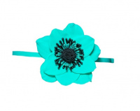 | ОА-02 | 253.00 |  |  | Изображение
 | Набор для творчества FomFantasy OA-02 ободок "Анемон" 7,5*7,5 см |  |  |  | 253.00 | шт | 7 | Изображение
 | Набор для творчества FomFantasy OA-03 ободок "Анемон" 7,5*7,5 см | Набор для творчества FomFantasy OA-03 ободок "Анемон" 7,5*7,5 см | 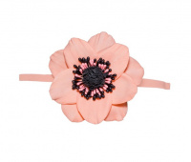 | ОА-03 | 253.00 |  |  | Изображение
 | Набор для творчества FomFantasy OA-03 ободок "Анемон" 7,5*7,5 см |  |  |  | 253.00 | шт | 8 | Изображение
 | Набор для творчества FomFantasy PP-01 резиночка для волос "Зефирная роза" 6,5*6,5 см | Набор для творчества FomFantasy PP-01 резиночка для волос "Зефирная роза" 6,5*6,5 см | 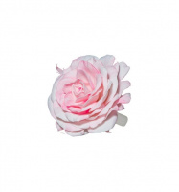 | РР-01 | 236.00 |  |  | Изображение
 | Набор для творчества FomFantasy PP-01 резиночка для волос "Зефирная роза" 6,5*6,5 см |  |  |  | 236.00 | шт | 8 | Изображение
 | Набор для творчества FomFantasy PP-02 резиночка для волос "Зефирная роза" 6,5*6,5 см | Набор для творчества FomFantasy PP-02 резиночка для волос "Зефирная роза" 6,5*6,5 см | 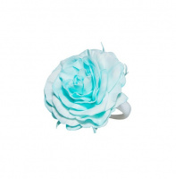 | РР-02 | 236.00 |  |  | Изображение
 | Набор для творчества FomFantasy PP-02 резиночка для волос "Зефирная роза" 6,5*6,5 см |  |  |  | 236.00 | шт | 8 | Изображение
 | Набор для творчества FomFantasy PP-03 резиночка для волос "Зефирная роза" 6,5*6,5 см | Набор для творчества FomFantasy PP-03 резиночка для волос "Зефирная роза" 6,5*6,5 см | 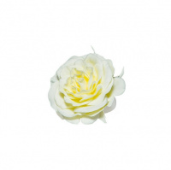 | РР-03 | 217.00 |  |  | Изображение
 | Набор для творчества FomFantasy PP-03 резиночка для волос "Зефирная роза" 6,5*6,5 см |  |  |  | 217.00 | шт | 8 | Изображение
 | Набор для творчества FomFantasy PP-04 резиночка для волос "Зефирная роза" 6,5*6,5 см | Набор для творчества FomFantasy PP-04 резиночка для волос "Зефирная роза" 6,5*6,5 см | 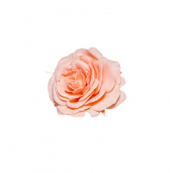 | РР-04 | 217.00 |  |  | Изображение
 | Набор для творчества FomFantasy PP-04 резиночка для волос "Зефирная роза" 6,5*6,5 см |  |  |  | 217.00 | шт | 7 | Изображение
 | Набор для творчества FomFantasy ОГ-01 ободок "Гортензия" 7,5*6,5 см | Набор для творчества FomFantasy ОГ-01 ободок "Гортензия" 7,5*6,5 см | 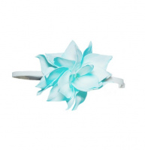 | ОГ-01 | 237.00 |  |  | Изображение
 | Набор для творчества FomFantasy ОГ-01 ободок "Гортензия" 7,5*6,5 см |  |  |  | 237.00 | шт | 8 | Изображение
 | Набор для творчества FomFantasy ОГ-02 ободок "Гортензия" 7,5*6,5 см | Набор для творчества FomFantasy ОГ-02 ободок "Гортензия" 7,5*6,5 см | 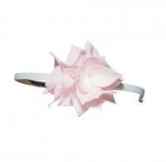 | ОГ-02 | 237.00 |  |  | Изображение
 | Набор для творчества FomFantasy ОГ-02 ободок "Гортензия" 7,5*6,5 см |  |  |  | 237.00 | шт | 7 | Изображение
 | Набор для творчества FomFantasy ОГ-03 ободок "Гортензия" 7,5*6,5 см | Набор для творчества FomFantasy ОГ-03 ободок "Гортензия" 7,5*6,5 см | 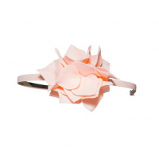 | ОГ-03 | 218.00 |  |  | Изображение
 | Набор для творчества FomFantasy ОГ-03 ободок "Гортензия" 7,5*6,5 см |  |  |  | 218.00 | шт | 8 | Изображение
 | Набор для творчества FomFantasy ОГ-04 ободок "Гортензия" 7,5*6,5 см | Набор для творчества FomFantasy ОГ-04 ободок "Гортензия" 7,5*6,5 см | 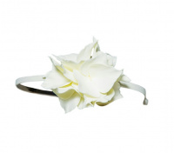 | ОГ-04 | 218.00 |  |  | Изображение
 | Набор для творчества FomFantasy ОГ-04 ободок "Гортензия" 7,5*6,5 см |  |  |  | 218.00 | шт | 3 | Изображение
 | Набор-аппликация "Фоторамка" Бабочка | Набор-аппликация "Фоторамка" Бабочка | 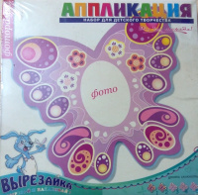 | 946 | 61.59 |  |  | Изображение
 | Набор-аппликация "Фоторамка" Бабочка |  |  |  | 61.59 | шт | 1 | Изображение
 | Плетение бисером/Паучок | Плетение бисером/Паучок | 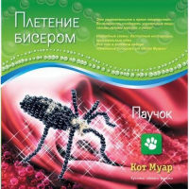 | ПБ20010 | 55.00 |  |  | Изображение
 | Плетение бисером/Паучок |  |  |  | 55.00 | шт | 4 | Изображение

